Hoja1
2023-12-06

BUENOS AIRES luquearti@gmail.com
BUENOS AIRES luquearti@gmail.com
____________________________________________________________________________________
"PLANCHUELA ”
“REFORZADA”
“ZINCADA"
COD. | MEDIDA | ENVASE POR | PRECIO C/U
P-062 | 50mm. | 100 | 38.50
P-063 | 76mm. | 50 | 50.10
P-064 | 102mm. | 50 | 60.00
P-065 | 130mm. | 50 | 96.00
P-066 | 156mm. | 50 | 120.00
P-067 | 180mm. | 50 | 150.00
P-068 | 200mm. | 50 | 167.00
P-069 | 244mm. | 50 | 185.00
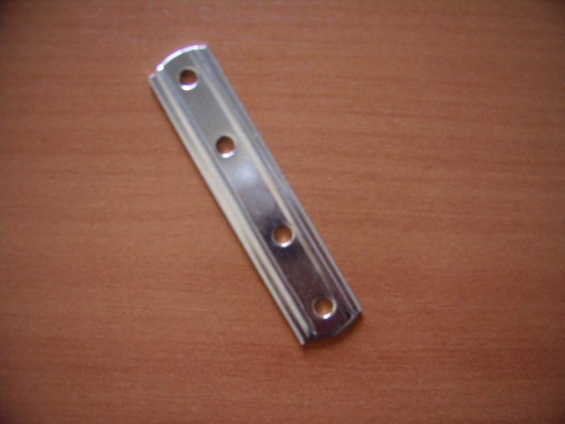

 | N

